Sheet1
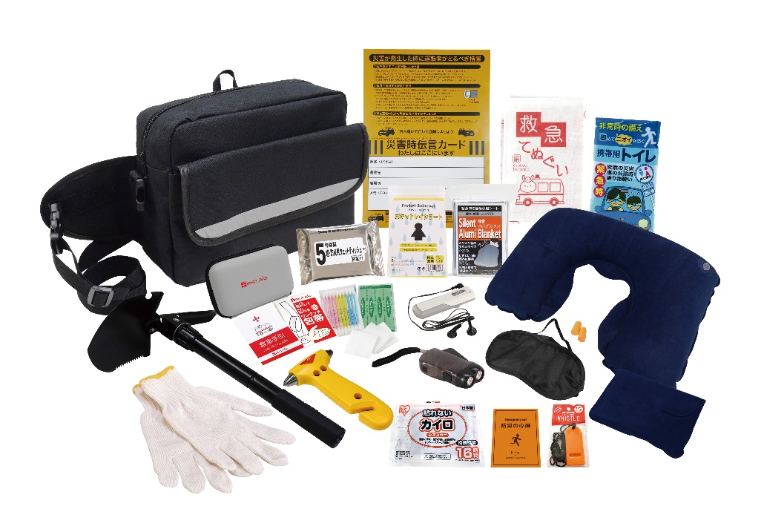
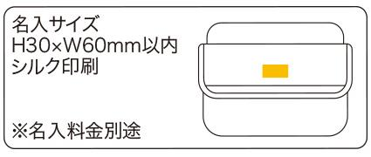
提 案 書

車載用防災 19点セット DR-80 |  | 参考上代 | ¥8,000 | 販売価格
 |  | （税別） |  | （税別）
【JAN】 | 4570168130087
 |  |  | 【商品番号】 DR80-70 【本体サイズ】 収納バッグ：310×230×120㎜ 【パッケージサイズ】 380×240×110㎜・1.69kg 【個装形態】 段ボール箱入り 【入数】 8 【セット内容】 収納バッグ・防災の心得・ホイッスル・カイロ・レインコート・携帯用トイレ・ダイナモLEDライト・FMラジオ・軍手・静音アルミブランケット・救急てぬぐい・防災用ウェットティッシュ・ネックピロー・アイマスク・耳栓・災害時伝言カード・マルチショベル・脱出用ハンマー・救急6点セット 【商品説明】 ショベルが付いているので冬の立ち往生・車中泊にも対応可能 【生産国】 中国・日本・タイ

